表紙
AUTOSAR OS仕様準拠の
性能評価結果記入表

最終更新日付：2014/02/07

コピーライト
Copyright (C) 2011-2014 by Center for Embedded Computing Systems
Graduate School of Information Science, Nagoya Univ., JAPAN
Copyright (C) 2011-2014 by FUJISOFT INCORPORATED, JAPAN
Copyright (C) 2011-2014 by Sunny Giken Inc., JAPAN
上記著作権者は，以下の (1)～(3)の条件を満たす場合に限り，本ドキュメント(本ドキュメントを改変したものを含む．以下同じ)を使用・複製・改変・再配布(以下，利用と呼ぶ)することを無償で許諾する．
(1) 本ドキュメントを利用する場合には，上記の著作権表示，この利用条件および下記の
無保証規定が，そのままの形でドキュメント中に含まれていること．
(2) 本ドキュメントを改変する場合には，ドキュメントを改変した旨の記述を，改変後の
ドキュメント中に含めること．ただし，改変後のドキュメントが，TOPPERSプロジェクト指定
の開発成果物である場合には，この限りではない．
(3) 本ドキュメントの利用により直接的または間接的に生じるいかなる損害からも，上記著
作権者およびTOPPERSプロジェクトを免責すること．また，本ドキュメントのユーザまたは
エンドユーザからのいかなる理由に基づく請求からも，上記著作権者およびTOPPERSプ
ロジェクトを免責すること．
本ドキュメントは，AUTOSAR（AUTomotive Open System ARchitecture）仕様に基づいている．上記の許諾は，AUTOSARの知的財産権を許諾するものではない．AUTOSARは，AUTOSAR仕様に基づいたソフトウェアを商用目的で利用する者に対して，AUTOSARパートナーになることを求めている．
本ドキュメントは，無保証で提供されているものである．上記著作権者およびTOPPERSプロジェクトは，本ドキュメントに関して，特定の使用目的に対する適合性も含めて，いかなる保証も行わない．また，本ドキュメントの利用により直接的または間接的に生じたいかなる損害に関しても，その責任を負わない．

概要
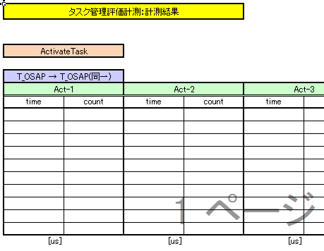
■評価対象の計測結果について
 | 計測結果については各オブジェクト毎にまとめたシートに計測時間(time)：計測回数(count)を記載する
 | 例：タスク管理評価(ActivateTask，TerminateTask等)

SC3 SC3-MC評価項目-->
SC3/SC3-MC評価項目

